Informações
Como atualizar o workflow SAP/TA2

Antes de alterar o fluxo de liberação dos materiais no TA2, a modificação deve ser implementada e testada no IT0 (ambiente de teste).

1. Atualize o novo fluxo na guia Workflow dessa planilha.
Obs.: A ordem das colunas deve ser mantida.

1.1 Salve uma cópia do aequivo revisado para manter o histórico das versões anteriores.

2. Acesse a transação: | Z_QM_ECM_TASKS | Distribution List Maintain

2.1 Selecione todas as linhas que contenham MOM2 na coluna Plnt.
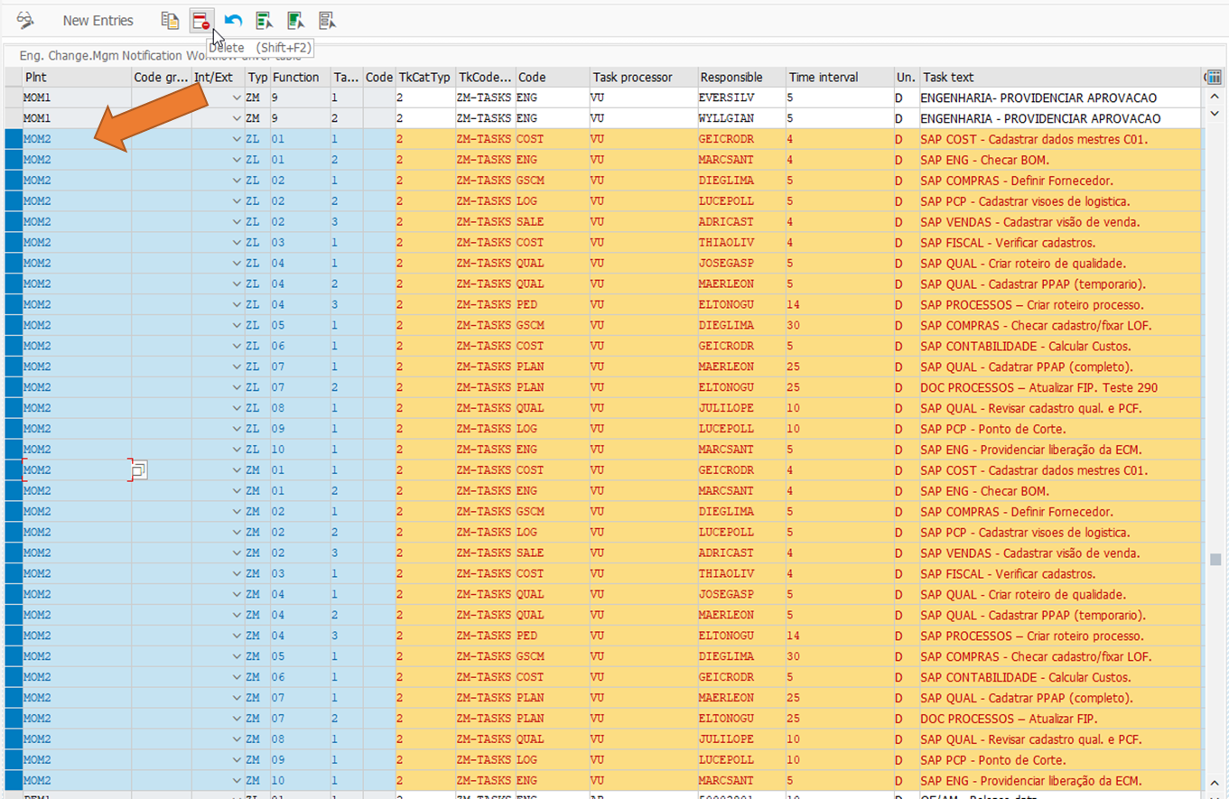

2.2 Clique no botão "Delete" ou aperte as teclas Shift+F2 do teclado.
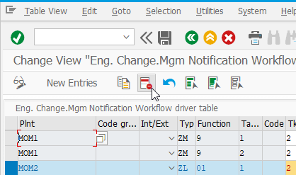

2.3 Salve as alterações realizadas.
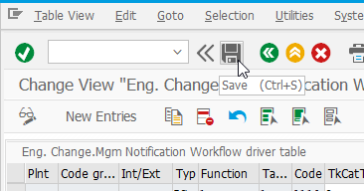

2.4 Acesse a função "New Entries" para cadastrar o novo fluxo.
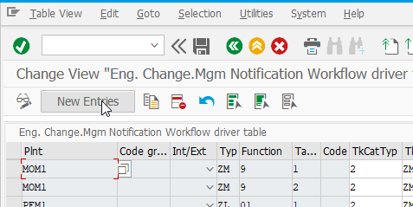

2.5 Selecioe e copie as células em cinza na guia Workflow dessa planilha.
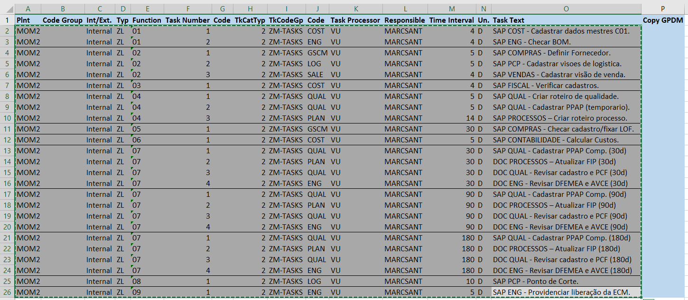

2.6 Cole as informações na primeira célula na tela SAP e apérte a tevlas Enter do teclado.
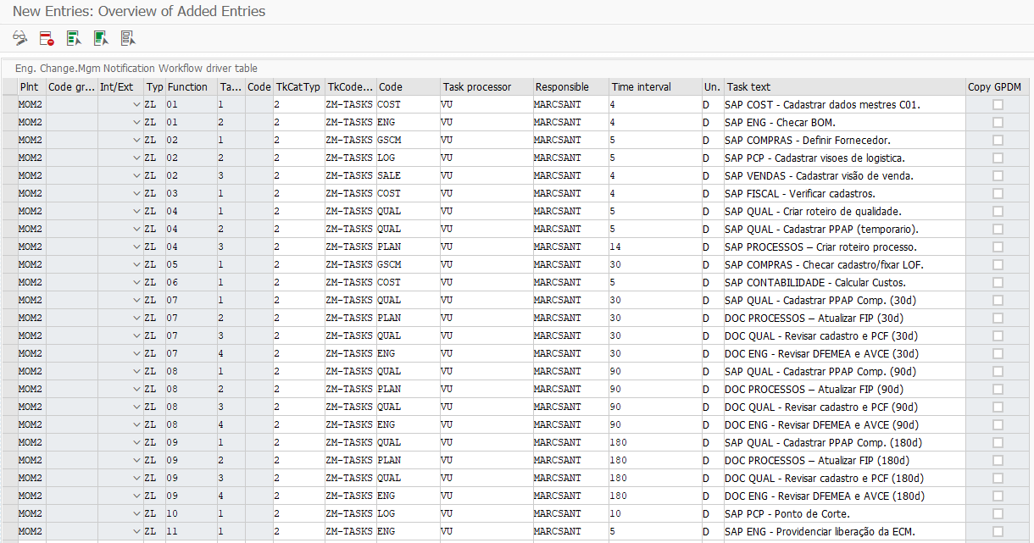

2.7 Salve as alterações realizadas e clique nobotão verde para voltar a tela anterior.
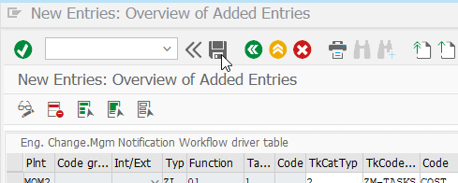

2.8 Salve as alterações realizadas novamente e saia da transação.

2.9 Teste se o SAP está com o fluxo correto criando uma ECM e gerando as atividades.
Obs.: Usar a tranzação ZQM01, ir na quia de task e clicar no botão tasks, porém não é necessário salvar a ECM.

